Excel Cálculos, Gráficos e Rela
ID do Pedido | Data (Agendamento) | Valor Total | Subtotal | Desconto | Taxa | Canal | Tipo de Pedido
6986251f... | 2025-08-26 | R$ 59.90 | R$ 69.90 | R$ 10.00 | R$ 0.00 | IFOOD | DELIVERY
d9b8dc9a... | 2025-11-29 | R$ 114.00 | R$ 114.00 | R$ 0.00 | R$ 0.00 | CARDAPIOWEB | INDOOR
1709425d... | 2026-01-22 | R$ 31.35 | R$ 31.35 | R$ 0.00 | R$ 5.98 | IFOOD | DELIVERY
73f5b0d8... | 2026-01-25 | R$ 20.75 | R$ 20.75 | R$ 0.00 | R$ 7.98 | IFOOD | DELIVERY
71920575... | 2026-01-19 | R$ 31.35 | R$ 31.35 | R$ 0.00 | R$ 5.98 | IFOOD | DELIVERY
1970225d... | 2026-01-20 | R$ 45.50 | R$ 45.50 | R$ 0.00 | R$ 0.00 | CARDAPIOWEB | TAKE AWAY
a6853820... | 2026-01-19 | R$ 31.35 | R$ 31.35 | R$ 0.00 | R$ 5.98 | IFOOD | DELIVERY

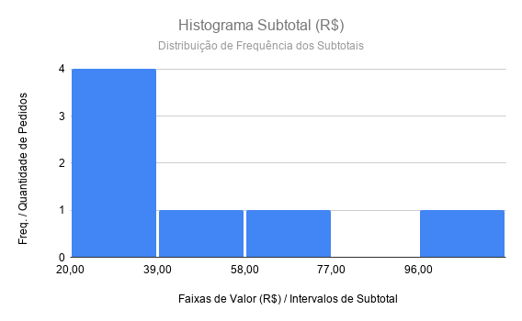
 |  | Valor Total | Subtotal
 | DESVIO PADRÃO = | 31.82668467 | 32.67640404
 | MÉDIA = | R$ 47.74 | R$ 49.17
 | MEDIANA = | R$ 31.35 | R$ 31.35
 | MODA = | 31.35 | 31.35
 | VARIANCIA = | 868.232449 | 915.2120408
 | Min | R$ 20.75 | R$ 20.75
 | Quartil 1 | R$ 31.35 | R$ 31.35
 | Quartil 3 | R$ 57.70 | R$ 52.70
 | Max | R$ 114.00 | R$ 114.00

 | Valore Min/max grafico | Distribuição
 | -50.00 | 0.0001122183466
 | -40.00 | 0.000280028162
 | -30.00 | 0.0006340103975
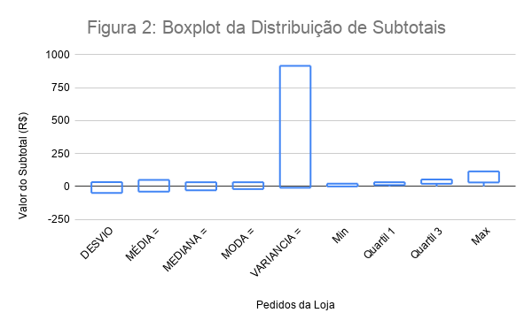
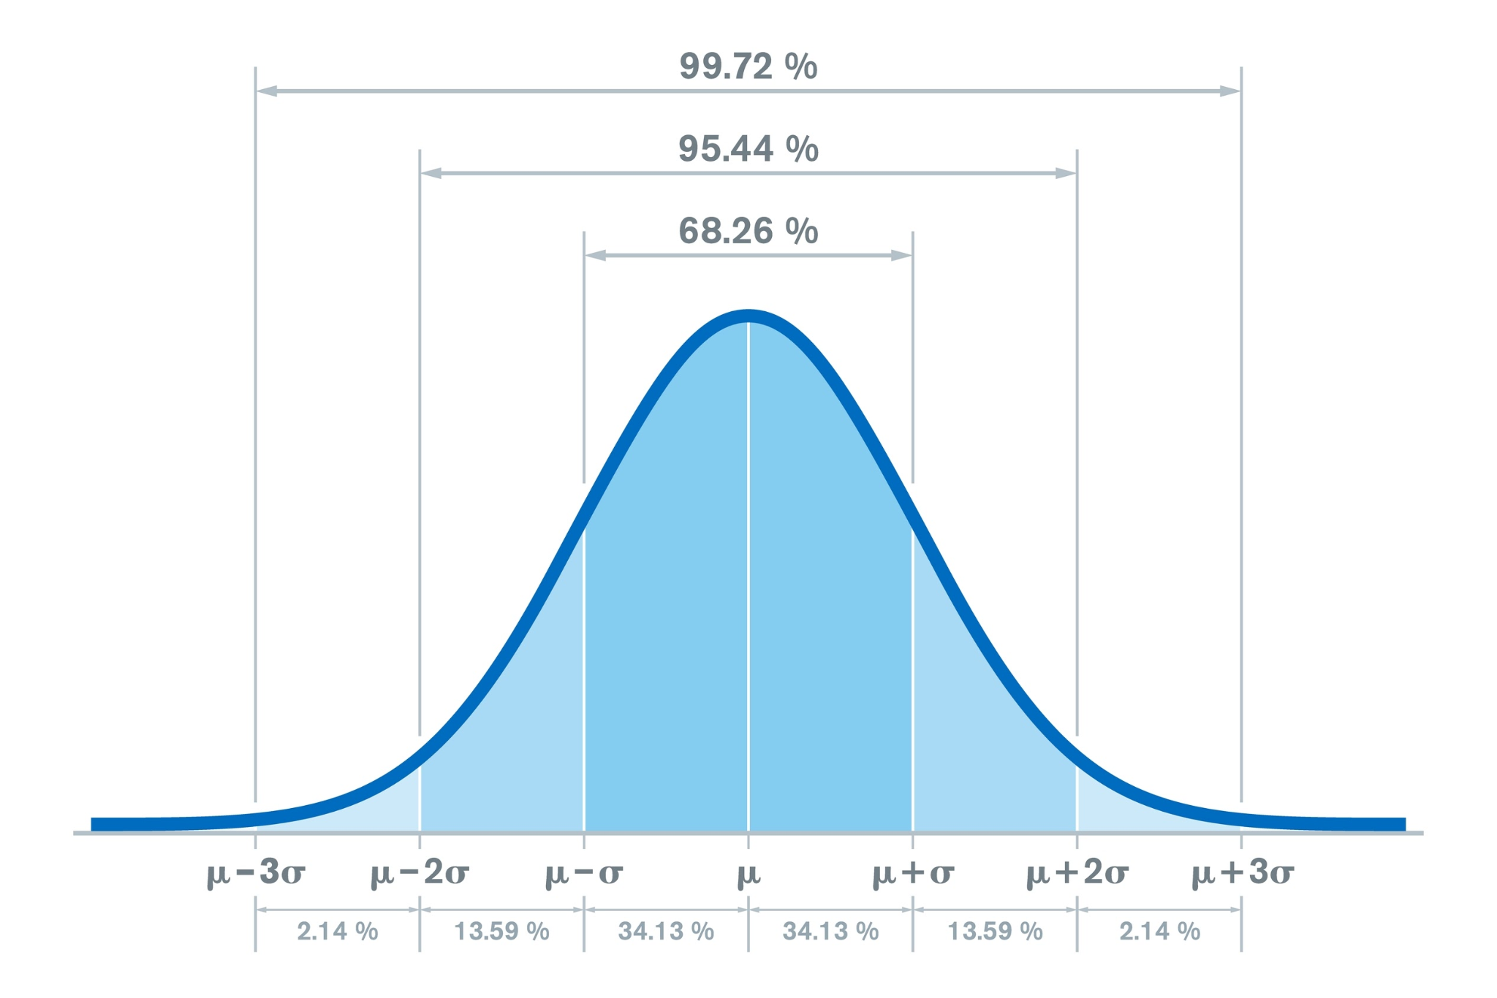
 | -20.00 | 0.001300463878
 | -10.00 | 0.002416614907
 | 0.00 | 0.004068401912
 | 10.00 | 0.006205081536
 | 20.00 | 0.008573899303
 | 30.00 | 0.01073288578
 | 40.00 | 0.01217199821
 | 50.00 | 0.01250588686
 | 60.00 | 0.01164057287
 | 70.00 | 0.009816156086
 | 80.00 | 0.007499214921
 | 90.00 | 0.005190358888
 | 100.00 | 0.003254514564
 | 110.00 | 0.001848767481
 | 120.00 | 0.0009514492122

